상품제안서
오바록칼라장패드(780×300mm 3T) | 상품코드: S36639

 |  |  |  |  |  |  | 02-713-8555 | www.synergygift.co.kr
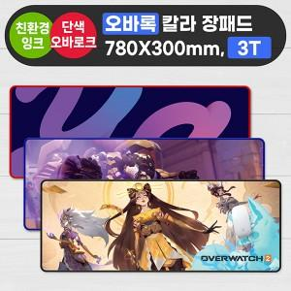

【상세/제작정보】 | <p><span style="font-size: 14pt;">※ 오바로크 색상 : 검정, 빨강, 연파랑, 진파랑 중 선택 가능합니다.​</span></p>

【인쇄/포장옵션】 | 풀칼라 / OPP(비닐)

【공급단가】 | 수량 | 100~ | 300~ | 1,000~ | 3,000~ | 5,000~
*VAT별도 | 3T | 5,700원 | 5,300원 | 4,950원 | 4,780원 | 4,700원

【상품 URL】 | https://www.synergygift.co.kr:443/src/goods_detail.php?gdno=36639

